Sheet1
机械设计基础课程设计计算器

电机、传动比
计算1
已给条件 | T（N*m） | V（m/s） | D（mm） |  |  |  |  | 需要填写的
输入 | 600 | 0.95 | 360 |  |  |  |  | 自动计算的
工作机所需功率Pw | 3166.6666667 | N *m |  |  |  |  |  | 注意

效率（打不出来η用n替代） | 填小数 | 几对
nV带 | 0.96
n轴承 | 0.99 | 轴承数量 | 4
n齿轮 | 0.97 | 齿轮数量 | 2
n联轴器 | 0.99 | 联轴器数量 | 1
n传动滚筒 | 0.96
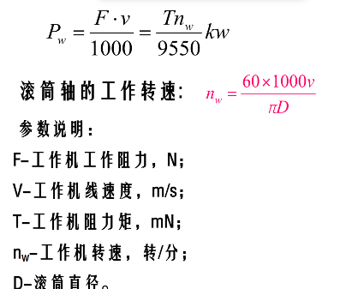
效率η | 0.82463527338

电动机所需功率Pd | 3840.0815111
工作机所需功率Pw（kw） | 3.1664334228
滚筒轴工作转速nw | 50.399065312

Pd（min） | 403.1925225
Pd（max） | 5039.9065312
电机满载转速 | 1440 | 查表
总传动比ia | 28.571958449
带传动比i1 | 3.2 |  |  | （2-4）
减速器传动比ij | 8.9287370155
一级齿轮传动比i2 | 3.4 | 3.4069573112 | 3.4718575678 | （2-5）
二级齿轮传动比i3 | 2.6 | 2.6260991222 |  | （2-5）
ia（凑数） | 28.288 | 27.143360527 | 30.000556372

查表确定电动机轴外伸尺寸 |  |  | 电动机型号 | Y112M-4
D直径 | 28
E外伸长度 | 60
H中心高 | 112

 | 输入功率 | 输出功率 | 输入转矩 | 输出转矩 | 转速n | 传动比i | 效率η |  | nv带 | n轴承 | n齿轮 | n联轴器
0轴 | 3.84 | 3.84 | 25.47 | 25.47 | 1440.00 | 3.20 | 0.96 |  | 0.96 | 0.99 | 0.97 | 0.99
1轴 | 3.69 | 3.65 | 78.24 | 77.45 | 450.00 | 3.40 | 0.96 |  | 带传动比i1 | 一级齿轮传动比i2 | 二级齿轮传动比i3
2轴 | 3.54 | 3.50 | 255.44 | 252.89 | 132.35 | 2.60 | 0.96 |  | 3.2 | 3.4 | 2.6
3轴 | 3.40 | 3.37 | 637.78 | 631.40 | 50.90 | 1.00 | 0.98
4轴 | 3.33 | 3.30 | 625.08 | 618.83 | 50.90

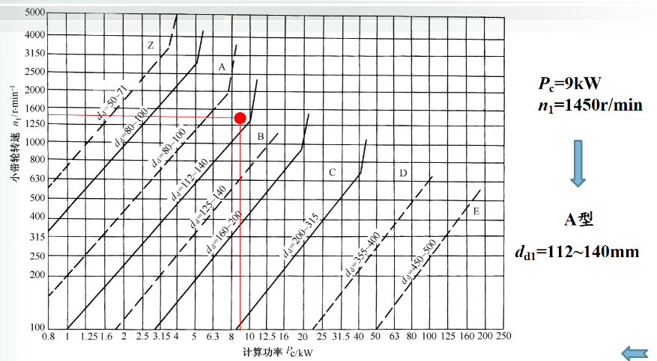
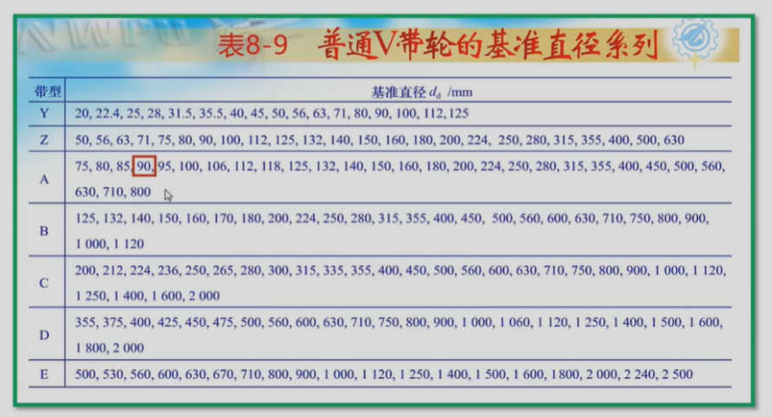
v带设计计算
电动机功率Pw | 电动机转速 | 带传动比i1 | 工作时间h | 使用期10年
3.84 | 1440 | 3.2 | 12
工况系数KA | 1.2
计算功率PCA | 4.61
V带类型 | A型V带
小带轮的基准直径dd1(mm) | 100 | 80-100
大带轮的基准直径dd2(mm) | 315 | 320
带速v | 7.54 | 合理 | 5-20
实际传动比i | 3.15 | 合理 | 3.04 | 3.36
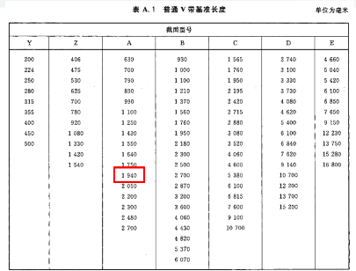
初定中心距a0 | 620 | 290.5 | 830
初算带长Ld0 | 1910.5195885
基准长度Ld | 1940
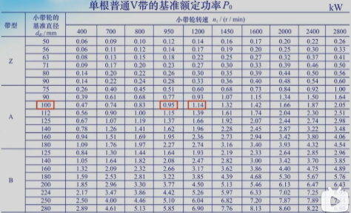
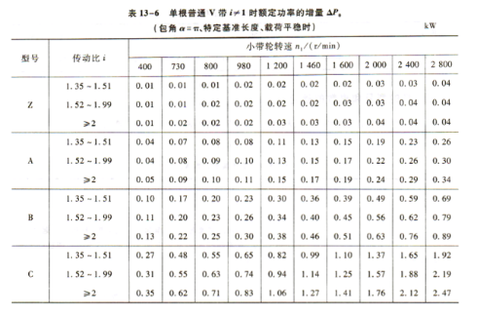
计算实际中心距a | 634.74
安装所需最小中心距amin | 605.64020574
安装所需最大中心距amax | 692.94020574

验算小带轮上的包角α1(度) | 160.59127201 | 合理 |  |  |  |  |  |  |  |  | ha | 2.75
基准额定功率P0 | 1.31 |  |  |  |  |  |  |  |  |  | hf | 8.7
单根额定功率增量△P0 | 0.17 |  |  |  |  |  |  |  |  |  | e | 15
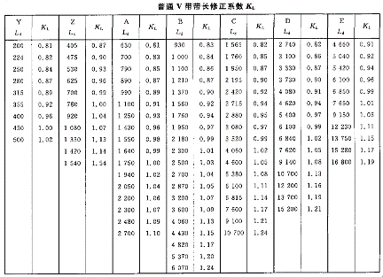
修正系数Kα | 0.95 |  |  |  |  |  |  |  |  |  | f | 9
带长修正系数KL | 1.02 |  |  |  |  |  |  |  |  |  | δ | 6
带的额定功率Pr（Kw） | 1.43412
V带的根数z | 4 | 3.2131884454 |  |  |  |  |  |  | 小带轮尺寸 |  | 大带轮尺寸
单位长度质量q | 0.105 |  |  |  |  |  |  |  | 轴孔直径d | 28 | 轴孔直径d | 25
V带的初拉力F0(N) | 130.6152327 |  |  |  |  |  |  |  | 分度圆直径 | 100 | 分度圆直径 | 315
压轴力FP(N) | 1029.9696912 |  |  |  |  |  |  |  | d1 | 56 | d1 | 50
 |  |  |  |  |  |  |  |  | da | 105.5 | da | 320.5
设计结论 |  |  |  |  |  |  |  |  | df | 82.6 | df | 297.6
带形 | 基带总长度Ld | 小带轮直径dd1 | 大带轮直径dd2 | 中心距a |  | 初拉力F0 | 压轴力Fp |  | B | 63 | B | 63
A型V带 | 1940 | 100 | 315 | 634.74 | 692.94020574 | 130.6152327 | 1029.9696912 |  | dr | 70.6 | h1 | 37.332520352 | h2 | 29.866016281
 |  |  |  |  |  |  |  |  | C | 15.75 | b1 | 14.933008141 | b2 | 11.946406512
带轮结构设计 |  |  |  |  |  |  |  |  | L | 56 | f1 | 7.4665040703 | f2 | 5.9732032562
材料 | HT200 |  |  |  |  |  |  |  |  |  | L | 50
2.5d | 70
小带轮 | 腹板式
大带轮 | 轮辐式

齿轮传动的设计计算
齿轮类型 | 精度等级 | 压力角（度） | 材料 铸钢 |  | 小齿轮转矩T1 | 小齿轮转矩T2 | 转速n1 | 转速n2
 |  |  | 小齿轮 锻钢 | 大齿轮 铸钢
直齿轮 | 9 | 20 | 40CR，调质 | 45钢，调质 | 78.24 | 255.44 | 450.00 | 132.35
齿数 |  |  |  | 齿数
小齿轮Z1 | 25 | 20-40 |  | 小齿轮Z3 | 25 | 20-40
大齿轮Z2 | 85 | 85 |  | 大齿轮Z4 | 65 | 65
齿数比u | 3.4 | 0.00% |  | 齿数比u | 2.6 | 0.00%

按接触面疲劳强度设计 |  |  |  | 按接触面疲劳强度设计 |  |  |  | han* | 1
载荷系数KHt | 1.3 | 1.2-1.4 |  | 载荷系数KHt | 1.3 |  |  | 齿顶高ha | 3
齿宽系数φd | 0.8 | 0.6-1.2 |  | 齿宽系数φd | 0.8 |  |  | c* | 0.25
K | 1.8 | 1.6-1.8 |  | K | 1.8 |  |  | 齿根高 hf | 3.75
ZE | 188.9 |  |  | ZE | 188.9 |  |  | 全齿高h | 6.75
小齿轮接触疲劳极限σHlim1 | 700 | 650-750 |  | 小齿轮接触疲劳极限σHlim1 | 700 |  |  | 小齿轮齿顶圆da1 | 81 | 大齿轮齿顶圆 | 261
大齿轮接触疲劳极限σHlim2 | 600 | 550-620 |  | 大齿轮接触疲劳极限σHlim2 | 600 |  |  | 小齿轮齿根圆df1 | 67.5 | 大齿轮齿根圆 | 247.5
安全系数SH | 1 |  |  | 安全系数SH | 1 |  |  | han* | 1
安全系数SF | 1.25 |  |  | 安全系数SF | 1.25 |  |  | 齿顶高ha | 4
[σH1](MPa) | 700 |  |  | [σH1](MPa) | 700 |  |  | c* | 0.25
[σH2] | 600 |  |  | [σH2] | 600 |  |  | 齿根高 hf | 5
[σH]接触疲劳强度许用应力 | 600 |  |  | [σH]接触疲劳强度许用应力 | 600 |  |  | 全齿高h | 9
σFE1 | 600 | 560-620 |  | σFE1 | 600 |  |  | 小齿轮齿顶圆da1 | 108 | 大齿轮齿顶圆 | 268
σFE2 | 450 | 410-480 |  | σFE2 | 450 |  |  | 小齿轮齿根圆df1 | 90 | 大齿轮齿根圆 | 250
[σF1] | 480 |  |  | [σF1] | 480
[σF2] | 360 |  |  | [σF2] | 360
初步估计小齿轮分度圆直径d1 | 70 | 65.573454028 |  | 初步估计小齿轮分度圆直径d2 | 100 | 99.496653422
大齿轮齿宽b2 | 50 |  |  | 大齿轮齿宽b4 | 70
小齿轮齿宽b1 | 55 |  |  | 小齿轮齿宽b2 | 75
圆周速度(m/s) | 1.6493361431 | 脂润滑 |  | 圆周速度(m/s) | 0.69299837947 | 脂润滑
模数m | 3 | 2.8 |  | 模数m | 4 | 4
分度圆直径d1(mm) | 75 |  |  | 分度圆直径d3(mm) | 100
分度圆直径d2 | 255 |  |  | 分度圆直径d4 | 260
中心距a | 165 |  |  | 中心距a | 180

验算齿根弯曲疲劳强度 |  |  |  | 验算齿根弯曲疲劳强度
齿形系数YFa1 | 2.725 |  |  | 齿形系数YFa1 | 2.725
齿形系数YFa2 | 2.25 |  |  | 齿形系数YFa2 | 2.27
齿形系数YSa1 | 1.6 |  |  | 齿形系数YSa1 | 1.6
齿形系数YSa2 | 1.765 |  |  | 齿形系数YSa2 | 1.73
σF1 | 109.15383566 | 安全 | 480 | σF1 | 143.19219235 | 安全 | 480 | 验算强度
σF2 | 99.421369237 | 安全 | 360 | σF2 | 128.97478408 | 安全 | 360

联轴器的选择计算
联轴器类型 | 刚性联轴器 | gy7
输入功率P4 | 3.33
输入转矩T4 | 625.08
输入转速 | 50.90
工况系数KA | 1.5
转矩Tca | 937.62743172

型号 | 公称转矩 | 许用转速 | 轴孔直径 | P160 |  | 】
GY6 | 900 | 6800 | 38
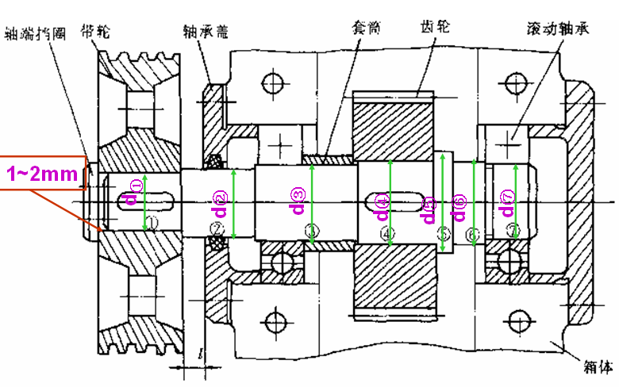
轴的结构设计
高速轴的设计 |  |  |  |  |  |  |  |  | 低速轴的设计
材料 | 45钢调制 |  |  |  |  |  |  |  | 材料 | 45钢 调制
A0 | 118 | 118-107 |  |  |  |  |  |  | A0 | 118
转速n1 | 450.00 |  |  |  |  |  |  |  | 转速n3 | 50.90
转矩T1 | 78.24 |  |  |  |  |  |  |  | 转矩T3 | 637.78
功率P1 | 3.69 |  |  |  |  |  |  |  | 功率P3 | 3.40
dmin= | 23.787477731 |  |  |  |  |  |  |  | dmin= | 47.874446836
轴的键槽数量 | 2 |  |  |  |  |  |  |  | 轴的键槽数量 | 1
直径增大后轴的直径 | 25 | 25.690475949 | 26.166225504 |  |  |  |  |  | 直径增大后轴的直径 | 55 | 50.268169178 | 52.66189152
带轮厚 | 50 | 37.5 | 50
 |  |  |  |  |  |  |  |  | 联轴器孔长L | 112
d① | 25 | 22.4 | 33.6 |  |  |  |  |  | d① | 55 |  | 18.333333333 | 36.666666667
L① | 48 | 49 | 48 |  |  |  |  |  | L① | 110 |  | 73.333333333
h1 定位轴肩的高度 | 2.5 |  |  |  |  |  |  |  | h1 定位轴肩的高度 | 2.5
d② | 30 |  |  |  |  |  |  |  | d② | 60 |  | 20 | 40
L② | 60 | 轴承盖宽度 | 20 |  |  |  |  |  | L② | 54 |  | 36
h2 | 2.5 | 1-5 |  |  |  |  |  |  | h2 | 2 | 1-5
d③ | 35 |  | 轴承：6207 |  |  |  |  |  | d③ | 65 | 64 | 21.666666667 | 43.333333333
L③ | 29 | 17 |  |  |  |  |  |  | L③ | 45.5 |  | 30.333333333 |  | 轴承 | 6212
h3 | 3.5 | 1-5 |  |  |  |  |  |  | h3 | 2 | 1-5
d④ | 42 |  |  |  |  |  |  |  | d④ | 74 |  | 24.666666667 | 49.333333333
L④ | 100.5 |  |  |  |  |  |  |  | L④ | 57.5 |  | 38.333333333
h4 | 5 | 4.94 |  |  |  |  |  |  | h4 | 4.5
d⑤ | 81 |  |  |  |  |  |  |  | d⑤ | 83 |  | 27.666666667 | 55.333333333
L⑤ | 55 | 齿轮 |  |  |  |  |  |  | L⑤ | 10 |  | 6.6666666667
d⑥ | 42 |  |  |  |  |  |  |  | d⑥ | 67 |  | 22.333333333 | 44.666666667
L⑥ | 8 |  |  |  |  |  |  |  | L⑥ | 73 |  | 48.666666667
d⑦ | 35 |  |  |  |  |  |  |  | d⑦ | 65 |  | 21.666666667 | 43.333333333
L⑦ | 29 | 17 |  |  |  |  |  |  | L⑦ | 47.5 |  | 31.666666667
总长 | 329.5 |  |  |  |  |  |  |  | 总长 | 397.5 |  | 265

中速轴的设计
材料 | 45钢 调制
A0 | 118
转速n2 | 132.35
转矩T2 | 255.44
功率P2 | 3.54
dmin= | 35.289351429
轴的键槽数量 | 0
直径增大后轴的直径 | 36

d① | 40
L① | 40
h1 定位轴肩的高度 | 5 | 4.8
d② | 42
L② | 78
h2 | 2 | 1-5
d③ | 47 | 46
L③ | 15 | 轴承 | 6208
h3 | 2 | 1-5
d④ | 42 | 44
L④ | 48.5
h4 | 2
d⑤ | 40
L⑤ | 42

总长 | 223.5

 | 1 | 1

Sheet2
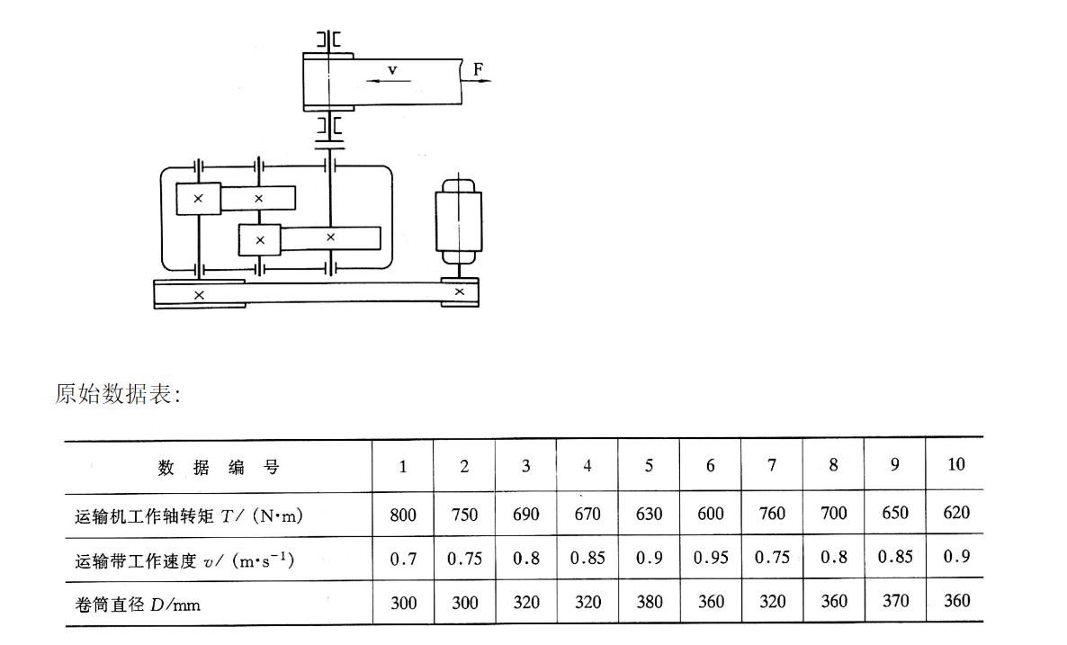
电机、传动比
计算1
已给条件 | T（N*m） | V（m/s） | D（mm）
输入 | 600 | 0.95 | 360
工作机所需功率Pw | 3166.6666667 | N *m

nV带 | 0.96
n轴承 | 0.99 | 轴承数量 | 4
n齿轮 | 0.97 | 齿轮数量 | 2
n联轴器 | 0.99 | 联轴器数量 | 1
n传动滚筒 | 0.96
效率η | 0.82463527338

电动机所需功率Pd | 3840.0815111
工作机所需功率Pw（kw） | 3.1664334228
滚筒轴工作转速nw | 50.399065312

f | 50
p | 4
n0 | 750
Pd（min） | 403.1925225
Pd（max） | 5039.9065312
电机满载转速 | 1440
总传动比ia | 28.571958449
带传动比i1 | 3.2
减速器传动比ij | 8.9287370155
一级齿轮传动比i2 | 3.4 |  |  |  |  |  |  |  |  | 题目6
二级齿轮传动比i3 | 2.6
ia（凑数） | 28.288

查表确定电动机轴外伸尺寸 |  |  | 电动机型号 | Y112M-4
D直径 | 28
E外伸长度 | 60
H中心高 | 112

 | 输入功率 | 输出功率 | 输入转矩 | 输出转矩 | 转速n | 传动比i | 效率η |  | nv带 | n轴承 | n齿轮 | n联轴器
0轴 | 3.8400815111 | 3.8400815111 | 25.467207244 | 25.467207244 | 1440 | 3.2 | 0.96 |  | 0.96 | 0.99 | 0.97 | 0.99
1轴 | 3.6864782506 | 3.6496134681 | 78.235260652 | 77.452908046 | 450 | 3.4 | 0.9603 |  | 带传动比i1 | 一级齿轮传动比i2 | 二级齿轮传动比i3
2轴 | 3.5401250641 | 3.5047238134 | 255.43969073 | 252.88529383 | 132.35294118 | 2.6 | 0.9603 |  | 3.2 | 3.4 | 2.6
3轴 | 3.399582099 | 3.365586278 | 637.77671103 | 631.39894392 | 50.904977376 | 1 | 0.98
4轴 | 3.3319304153 | 3.2986111111 | 625.08495448 | 618.83410494 | 50.904977376

v带设计计算
电动机功率Pw | 电动机转速 | 带传动比i1 | 工作时间h | 使用期10年
3.8400815111 | 1440 | 3.2 | 12
工况系数KA | 1.2
计算功率PCA | 4.6080978133
V带类型 | A型V带
小带轮的基准直径dd1(mm) | 100 | 80-100
大带轮的基准直径dd2(mm) | 320
带速v | 7.5398223686
实际传动比i | 3.2
初定中心距a0 | 650
初算带长Ld0 | 1978.3498419
基准长度Ld | 1940
计算实际中心距a | 630.82507907
安装所需最小中心距amin | 601.72507907
安装所需最大中心距amax | 689.02507907

验算小带轮上的包角α1(度) | 160.01664737
基准额定功率P0 | 1.32
单根额定功率增量△P0 | 0.17
修正系数Kα | 0.95
带长修正系数KL | 1.02
带的额定功率Pr（Kw） | 1.44381
V带的根数z | 4
单位长度质量q | 0.105
V带的初拉力F0(N) | 130.6152327
压轴力FP(N) | 1029.0734998

设计结论
带形 | 基带总长度Ld | 小带轮直径dd1 | 大带轮直径dd2 | 中心距a |  | 初拉力F0 | 压轴力Fp
A型V带 | 1940 | 100 | 320 | 601.72507907 | 689.02507907 | 130.6152327 | 1029.0734998

带轮结构设计
材料 | HT200
2.5d | 70
小带轮 | 腹板式
大带轮 | 轮辐式

齿轮传动的设计计算
齿轮类型 | 精度等级 | 压力角（度） | 材料 铸钢 |  | 小齿轮转矩T1 | 小齿轮转矩T2 | 转速n1 | 转速n2
 |  |  | 小齿轮 锻钢 | 大齿轮 铸钢
直齿轮 | 9 | 20 | 40CR，调质 | 45钢，调质 | 78.235260652 | 255.43969073 | 450 | 132.35294118
齿数 |  |  |  | 齿数
小齿轮Z1 | 25 |  |  | 小齿轮Z3 | 25
大齿轮Z2 | 85 |  |  | 大齿轮Z4 | 65
齿数比u | 3.4 |  |  | 齿数比u | 2.6

按接触面疲劳强度设计 |  |  |  | 按接触面疲劳强度设计
载荷系数KHt | 1.3 |  |  | 载荷系数KHt | 1.3
端面压力角αt | 60.742753022 |  |  | 端面压力角αt | 90
基圆螺旋角βb | 66.919145749 |  |  | 基圆螺旋角βb | 0
区域系数ZH | 1.3560414103 |  |  | 区域系数ZH | 84021446.959
弹性影响系数ZE(Mpa) | 189.8 |  |  | 弹性影响系数ZE(Mpa) | 189.8
齿宽系数φd | 0.8 |  |  | 齿宽系数φd | 0.8
K | 1.8 |  |  | K | 1.8
ZE | 188.9 |  |  | ZE | 188.9
小齿轮接触疲劳极限σHlim1 | 700 |  |  | 小齿轮接触疲劳极限σHlim1 | 700
大齿轮接触疲劳极限σHlim2 | 600 |  |  | 大齿轮接触疲劳极限σHlim2 | 600
安全系数SH | 1 |  |  | 安全系数SH | 1
安全系数SF | 1.25 |  |  | 安全系数SF | 1.25
[σH1](MPa) | 700 |  |  | [σH1](MPa) | 700
[σH2] | 600 |  |  | [σH2] | 600
[σH]接触疲劳强度许用应力 | 600 |  |  | [σH]接触疲劳强度许用应力 | 600
σFE1 | 600 |  |  | σFE1 | 600
σFE2 | 450 |  |  | σFE2 | 450
[σF1] | 480 |  |  | [σF1] | 480
[σF2] | 360 |  |  | [σF2] | 360
初步估计小齿轮分度圆直径d1 | 70 |  |  | 初步估计小齿轮分度圆直径d2 | 100
大齿轮齿宽b2 | 56 |  |  | 大齿轮齿宽b4 | 80
小齿轮齿宽b1 | 66 |  |  | 小齿轮齿宽b2 | 90
圆周速度(m/s) | 1.6493361431 | 脂润滑 |  | 圆周速度(m/s) | 0.69299837947 | 脂润滑
模数m | 3 |  |  | 模数m | 4
分度圆直径d1(mm) | 75 |  |  | 分度圆直径d3(mm) | 100
分度圆直径d2 | 255 |  |  | 分度圆直径d4 | 260
中心距a | 165 |  |  | 中心距a | 180

验算齿根弯曲疲劳强度 |  |  |  | 验算齿根弯曲疲劳强度
齿形系数YFa1 | 2.725 |  |  | 齿形系数YFa1 | 2.725
齿形系数YFa2 | 2.25 |  |  | 齿形系数YFa2 | 2.27
齿形系数YSa1 | 1.6 |  |  | 齿形系数YSa1 | 1.6
齿形系数YSa2 | 1.765 |  |  | 齿形系数YSa2 | 1.73
σF1 | 97.458781841 | 安全 | 480 | σF1 | 125.29316831 | 安全 | 480 | 验算强度
σF2 | 88.769079676 | 安全 | 360 | σF2 | 112.85293607 | 安全 | 360

联轴器的选择计算
联轴器类型 | 刚性联轴器 | gys6
输入功率P4 | 3.3319304153
输入转矩T4 | 625.08495448
输入转速 | 50.904977376
工况系数KA | 1.5
转矩Tca | 937.62743172

型号 | 公称转矩 | 许用转速 | 轴孔直径
GY6 | 900 | 6800 | 38

轴的结构设计
高速轴的设计 |  |  |  |  | 低速轴的设计 |  |  |  |  | 中速轴的设计
材料 | 45钢调制 | 轴承盖宽度 | 20 |  | 材料 | 45钢 调制 |  |  |  | 材料 | 45钢 调制
A0 | 118 |  |  |  | A0 | 118 |  |  |  | A0 | 118
转速n1 | 450 |  |  |  | 转速n3 | 50.904977376 |  |  |  | 转速n2 | 132.35294118
转矩T1 | 78.235260652 |  |  |  | 转矩T3 | 637.77671103 |  |  |  | 转矩T2 | 255.43969073
功率P1 | 3.6864782506 |  |  |  | 功率P3 | 3.399582099 |  |  |  | 功率P2 | 3.5401250641
dmin= | 23.787477731 |  |  |  | dmin= | 47.874446836 |  |  |  | dmin= | 35.289351429
轴的键槽数量 | 2 |  |  |  | 轴的键槽数量 | 1 |  |  |  | 轴的键槽数量 | 2
直径增大后轴的直径 | 25
带轮厚 | 40
 |  |  |  |  | 联轴器孔长L | 112
d① | 25 |  |  |  | d① | 50 |  |  |  | d① | 40
L① | 38 |  |  |  | L① | 108 |  |  |  | L① | 43
h1 定位轴肩的高度 | 3.75 |  |  |  | h1 定位轴肩的高度 | 3 |  |  |  | h1 定位轴肩的高度 | 5
d② | 32.5 |  |  |  | d② | 56 |  |  |  | d② | 50
L② | 35 |  |  |  | L② | 35 |  |  |  | L② | 88
h2 | 1 |  |  |  | h2 | 2 |  |  |  | h2 | 2
d③ | 35 |  |  |  | d③ | 60 |  |  |  | d③ | 54
L③ | 18 |  |  |  | L③ | 22 |  |  |  | L③ | 12
h3 | 2.5 |  |  |  | h3 | 2 |  |  |  | h3 | 2
d④ | 40 |  |  |  | d④ | 64 |  |  |  | d④ | 58
L④ | 112 |  |  |  | L④ | 100 |  |  |  | L④ | 54
h4 | 5 |  |  |  | h4 | 6.5 |  |  |  | h4 | 2
d⑤ | 50 |  |  |  | d⑤ | 77 |  |  |  | d⑤ | 62
L⑤ | 5 |  |  |  | L⑤ | 78 |  |  |  | L⑤ | 5
d⑥ | 40 |  |  |  | d⑥ | 80 |  |  |  | d⑥ | 40
L⑥ | 64 |  |  |  | L⑥ | 5 |  |  |  | L⑥ | 41
d⑦ | 35 |  |  |  | d⑦ | 60 |  |  |  | d⑦
L⑦ | 41 |  |  |  | L⑦ | 44 |  |  |  | L⑦
总长 | 313 |  |  |  | 总长 | 392 |  |  |  | 总长 | 243
轴承 | 6207 |  |  |  | 轴承 | 6209 |  |  |  | 轴承 | 6209

